상품제안서
(정품) 라미 스튜디오수성펜 365 | 상품코드: F26504

 |  |  |  |  |  |  | 02-412-0044 | www.easy1.co.kr
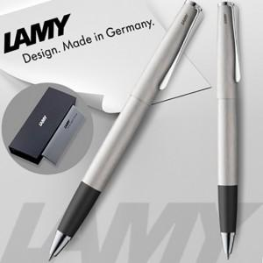

【상세/제작정보】 | 기본수량 미만 인쇄비 추가. 선물포장및 쇼핑백 별도문의.

【인쇄/포장옵션】 | 레이저 / 포장지포장

【공급단가】 | 수량 | 30~ | 60~ | 100~ | 300~ | 500~
*VAT별도 | 단가 | 76,560원 | 75,330원 | 73,500원 | 71,660원 | 70,430원

【상품 URL】 | http://www.easy1.co.kr/src/goods_detail.php?gdno=26504

